146 火災発生件数（人口10万人当たり）
146 火災発生件数（人口10万人当たり）

 | 時点 2024(R6)年（毎年）
 | 単位 件 |  |  |  |  |  |  |  | 偏差値 |  | 50.1
順位 |  | 都道府県名 |  | 数 値 |  |  | 順位 | 都道府県名 |  | 数 値

 |  | 0 | 全 国 |  | 30.0 | 0.0 | 24 | 0 | 沖 縄 |  | 32.7
1 |  | 0 | 茨 城 |  | 48.4 | 0.0 | 25 | ◎ | 千 葉 |  | 32.6
2 |  | 0 | 青 森 |  | 47.9 | 0.0 | 26 | 0 | 東 京 |  | 32.1
3 |  | 0 | 山 梨 |  | 43.5 | 0.0 | 27 | 0 | 佐 賀 |  | 31.5
4 |  | 0 | 大 分 |  | 42.2 | 0.0 | 28 | 0 | 鳥 取 |  | 31.1
5 |  | 0 | 香 川 |  | 41.9 | 0.0 | 29 | 0 | 長 崎 |  | 30.0
6 |  | 0 | 宮 崎 |  | 40.8 | 0.0 | 30 | 0 | 山 形 |  | 29.4
7 |  | 0 | 高 知 |  | 40.5 | 0.0 | 31 | 0 | 愛 媛 |  | 29.1
8 |  | 0 | 島 根 |  | 39.3 | 0.0 | 32 | 0 | 広 島 |  | 28.7
9 |  | 0 | 秋 田 |  | 38.9 | 0.0 | 33 | 0 | 宮 城 |  | 28.1
10 |  | 0 | 鹿児島 |  | 38.6 | 0.0 | 34 | 0 | 奈 良 |  | 28.0
11 |  | 0 | 栃 木 |  | 38.5 | 0.0 | 35 | 0 | 滋 賀 |  | 27.8
11 |  | 0 | 三 重 |  | 38.5 | 0.0 | 36 | 0 | 静 岡 |  | 27.6
13 |  | 0 | 熊 本 |  | 36.9 | 0.0 | 37 | 0 | 兵 庫 |  | 26.8
14 |  | 0 | 群 馬 |  | 36.6 | 0.0 | 38 | 0 | 埼 玉 |  | 26.3
15 |  | 0 | 福 島 |  | 36.0 | 0.0 | 39 | 0 | 愛 知 |  | 25.9
16 |  | 0 | 岡 山 |  | 35.9 | 0.0 | 40 | 0 | 新 潟 |  | 24.2
17 |  | 0 | 山 口 |  | 35.4 | 0.0 | 40 | 0 | 福 岡 |  | 24.2
18 |  | 0 | 岐 阜 |  | 35.3 | 0.0 | 42 | 0 | 京 都 |  | 22.7
19 |  | 0 | 長 野 |  | 34.8 | 0.0 | 43 | 0 | 大 阪 |  | 22.4
20 |  | 0 | 徳 島 |  | 34.5 | 0.0 | 44 | 0 | 石 川 |  | 22.3
21 |  | 0 | 和歌山 |  | 33.6 | 0.0 | 45 | 0 | 福 井 |  | 21.5
火災発生件数 （人口10万人当たり）
北海道 | 33.2
青 森 | 47.9
岩 手 | 32.8
宮 城 | 28.1
秋 田 | 38.9
山 形 | 29.4
福 島 | 36
茨 城 | 48.4
栃 木 | 38.5
群 馬 | 36.6
埼 玉 | 26.3
千 葉 | 32.6
東 京 | 32.1
神奈川 | 21.1
新 潟 | 24.2
富 山 | 19.3
石 川 | 22.3
福 井 | 21.5
山 梨 | 43.5
長 野 | 34.8
岐 阜 | 35.3
静 岡 | 27.6
愛 知 | 25.9
三 重 | 38.5
滋 賀 | 27.8
京 都 | 22.7
大 阪 | 22.4
兵 庫 | 26.8
奈 良 | 28
和歌山 | 33.6
鳥 取 | 31.1
島 根 | 39.3
岡 山 | 35.9
広 島 | 28.7
山 口 | 35.4
徳 島 | 34.5
香 川 | 41.9
愛 媛 | 29.1
高 知 | 40.5
福 岡 | 24.2
佐 賀 | 31.5
長 崎 | 30
熊 本 | 36.9
大 分 | 42.2
宮 崎 | 40.8
鹿児島 | 38.6
沖 縄 | 32.7
22 |  | 0 | 北海道 |  | 33.2 | 0.0 | 46 | 0 | 神奈川 |  | 21.1
23 |  | 0 | 岩 手 |  | 32.8 | 0.0 | 47 | 0 | 富 山 |  | 19.3

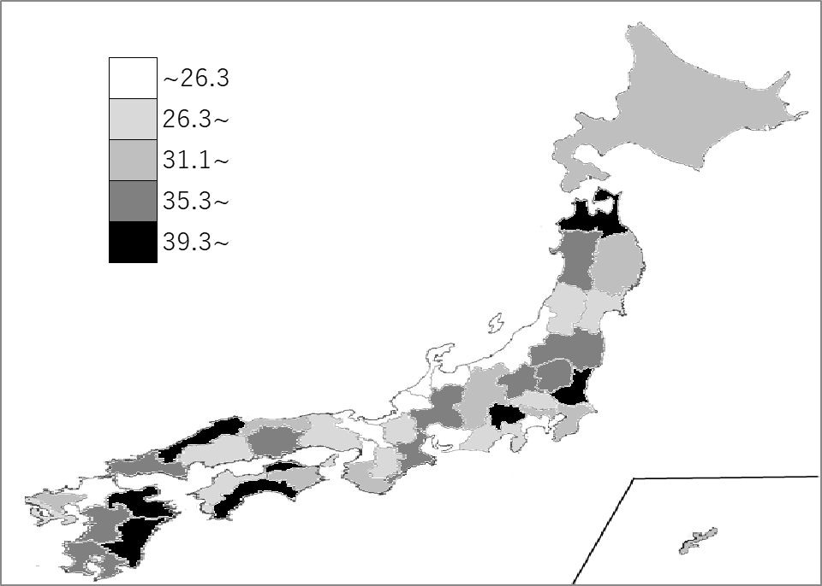
千葉県の推移
令和2年 | 26.3 | 35
令和3年 | 27.6 | 33
令和4年 | 29.3 | 29
令和5年 | 33.6 | 23
令和6年 | 32.6 | 25

《備 考》 ・資料出所 消防庁「消防白書」 ・算出方法 出火件数÷人口 ・参 考 千葉県の火災発生件数は、2,040件で2位。全国は、37,141件。 ・内 訳 建物：977件、林野：65件、車両：151件、船舶：2件、航空機：1件、 その他：844件

